Sheet1
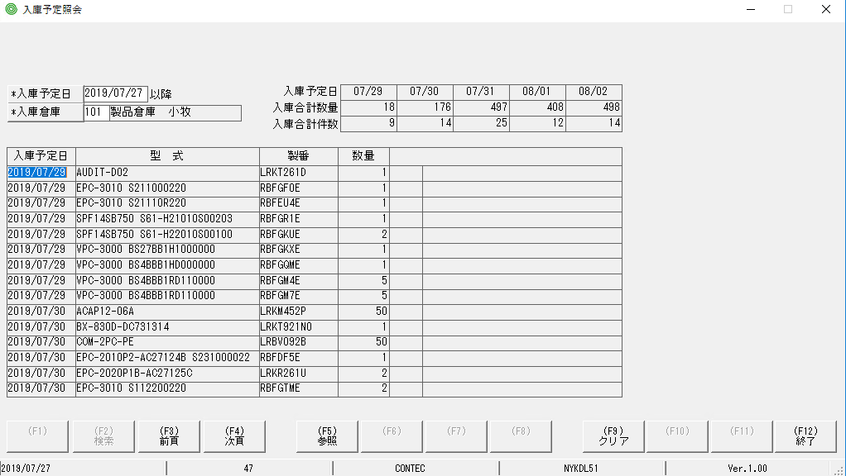
MH khi khởi động, tiến hành bấm F2 ra kết quả OK
thử làm theo các bước: khởi động MH→bấm F2→bấm F9→bấm F2 lại, quan sát sẽ thấy văng ra lỗi như bên dưới

